테스트 케이스별 결과 화면
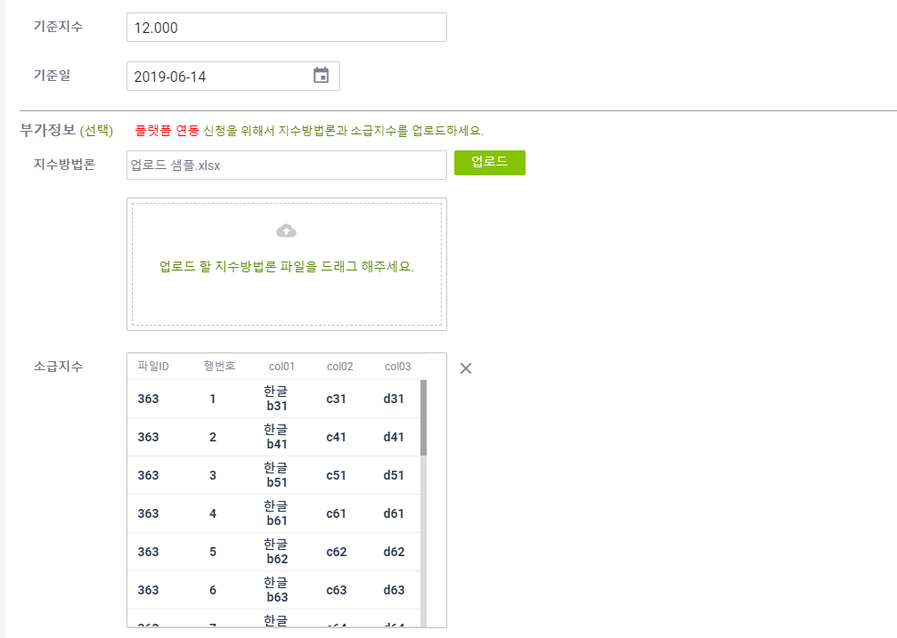
ETP 플랫폼 구축 |  |  |  | 단위테스트 결과서
단위테스트 ID | UT-IDX-REG-01 | 단위테스트명 | 지수 신규 등록
업무구분 | INDEX | 작성자 | 최병국

1. 중복체크가 정상적으로 동작되는지 확인한다.
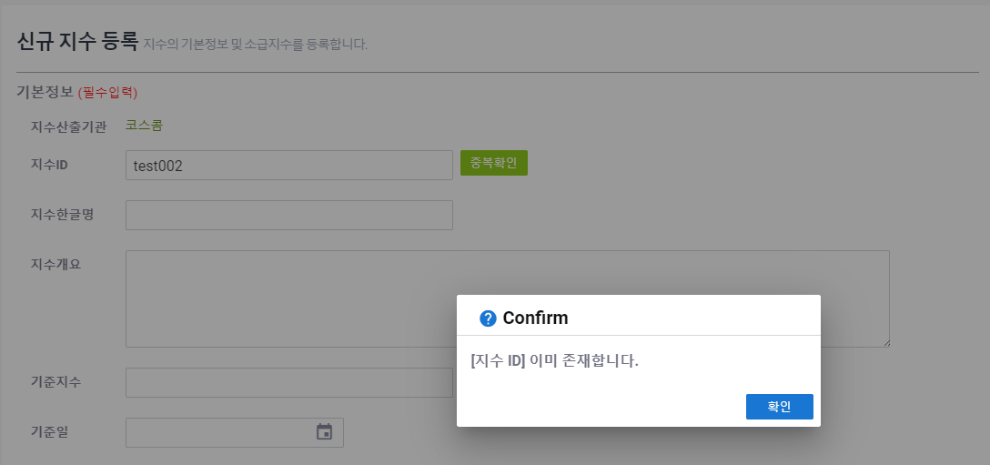

2. 기본정보(필수입력) 저장없이 등록이 되는지 확인한다.
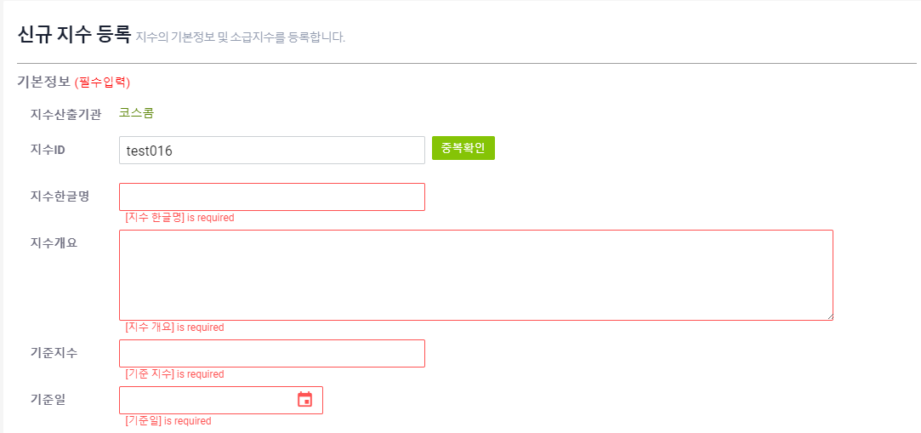
3. validation 을 체크한다.
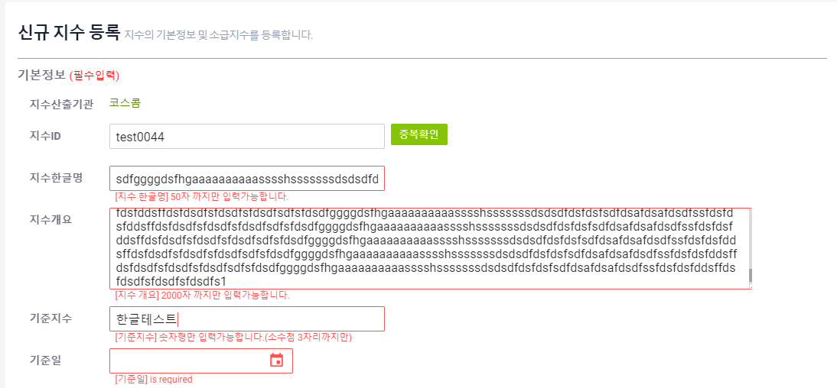
4. 기본정보(필수) 를 모두 입력 후 지수 방법론만 업로드 후 저장되는지 확인한다.
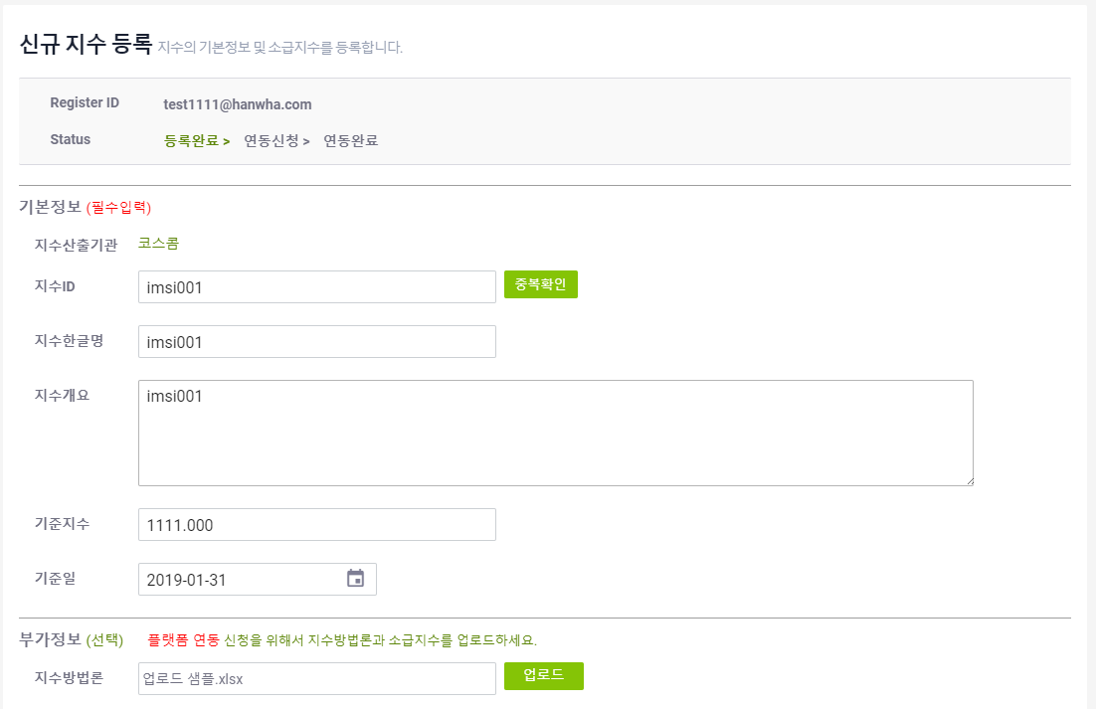
5. 기본정보(필수) 를 모두 입력 후 소급지수만 업로드 후 저장되는지 확인한다.
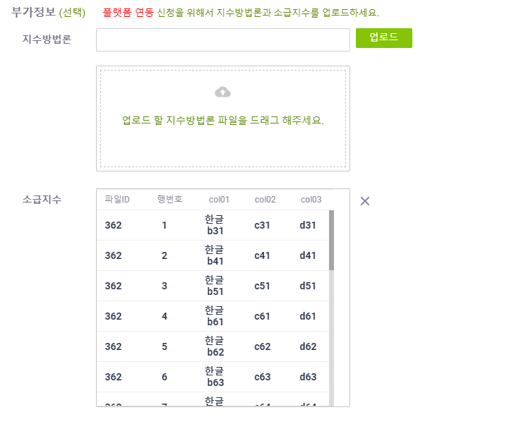
6. 기본정보(필수) 를 모두 입력 후 소급지수와 지수방법론 모두 업로드 저장되는지 확인한다.

